关系图
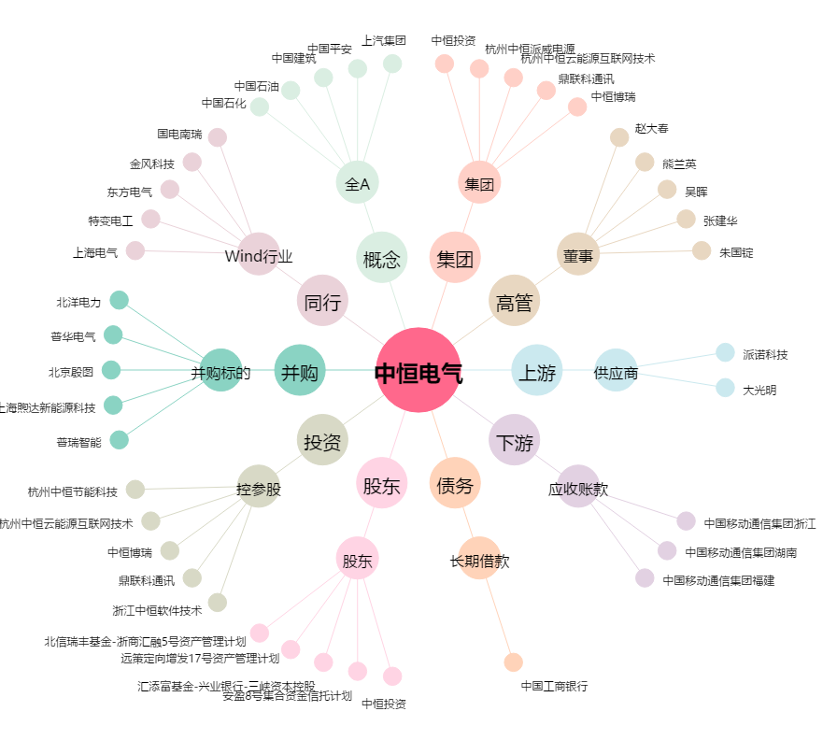
中恒电气[002364.SZ] - 关系概览图

